상품제안서
타원살(타원/사각/대/벌집)부채 | 상품코드: F18900

 |  |  |  |  |  |  | 02-412-0044 | www.easy1.co.kr
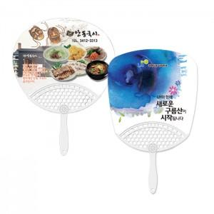

【상세/제작정보】 | <p>9/1부터 비수기 단가 변동으로 주문 전 필히 문의 부탁드립니다. ​</p>

【인쇄/포장옵션】 | 풀칼라 / 벌크

【공급단가】 | 수량 | 1,000~ | 2,000~ | 3,000~ | 5,000~ | 10,000~
*VAT별도 | 원형 | 250원 | 240원 | 240원 | 230원 | 230원
 | 사각 | 260원 | 250원 | 250원 | 240원 | 240원

【상품 URL】 | https://dev.easy1.co.kr:443/src/goods_detail.php?gdno=18900

